Hoja1
PRODUCCIONES DEKORARTE S.A.S.
NIT. 900,645,501-1
TEL 467 4072
Proyecto: - . Supervisor: - .. Departamento: - . Responsable: - .
No. | IMAGEN | DESCRIPCION | ESTADO | # | VALOR | ANOTACIONES
1 | 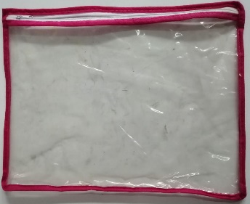 | Bolsa de plastico | Bueno | 1 | - | Con cierre
2 |  | Collar | Perfecto | 1 | - | Largo
3 | 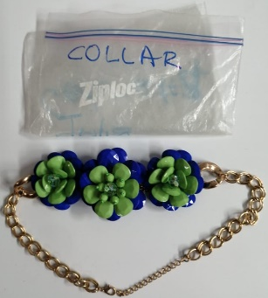 | Collar | Perfecto | 1 | - | (Con bolsa Ziploc)
4 | 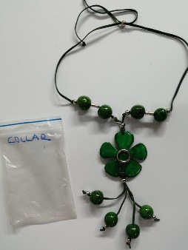 | Collar | Perfecto | 1 | - | (Con bolsa Ziploc)
5 | 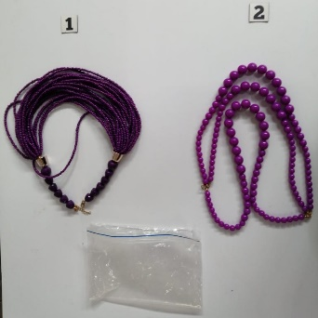 | Collares | Perfecto | 2 | - | (Con bolsa Ziploc)
6 | 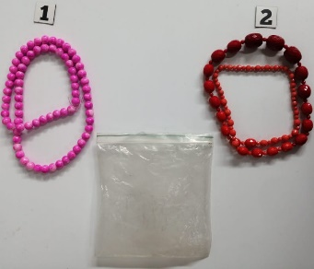 | Collares | Perfecto | 2 | - | (Con bolsa Ziploc)
7 | 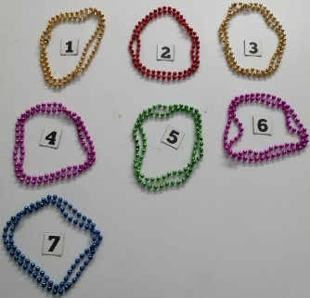 | Collares | Perfecto | 7 | - | Diferentes colores
8 | 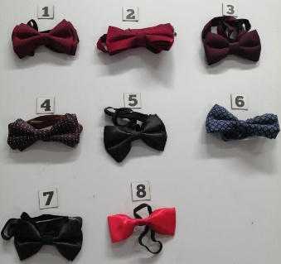 | Corbatas tipo moño | Perfecto | 8 | - | De Caballero
9 |  | Delantal | Perfecto | 1 | - | -
10 | 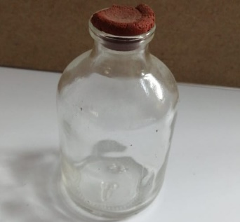 | Frasco de vidrio | Regular | 1 | - | Con tapa
11 | 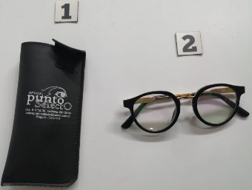 | Gafas | Perfecto | 1 | - | Con forro
12 |  | Gafas fiesteras | Perfecto | 6 | - | Diferentes tipos
13 | 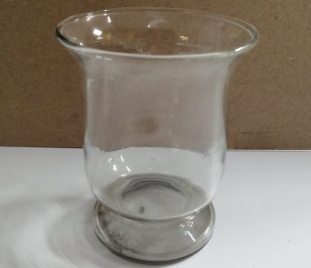 | Objeto de Vidrio | Perfecto | 1 | - | Pequeño
14 | 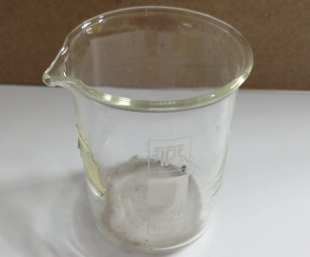 | Objeto de Vidrio | Perfecto | 1 | - | Pequeño
15 | 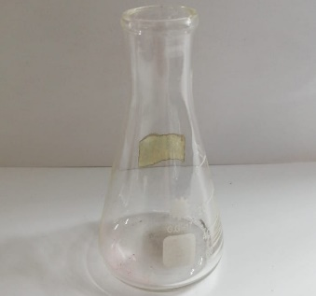 | Objeto de Vidrio | Perfecto | 1 | - | Pequeño
16 | 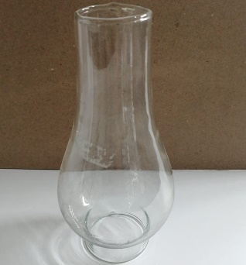 | Objeto de Vidrio | Perfecto | 1 | - | Mediano
17 | 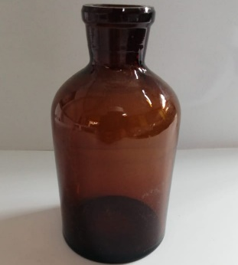 | Objeto de Vidrio | Perfecto | 1 | - | -
18 |  | Paraguas | Perfecto | 4 | - | Diferentes colores
19 | 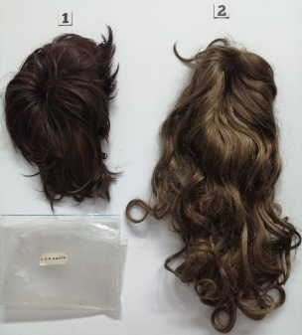 | Pelucas | Perfecto | 2 | - | (Con bolsa Ziploc)
20 |  | Pulseras acrilicas | Perfecto | 2 | - | De dama
21 | 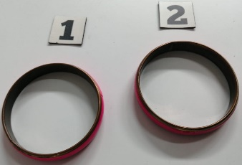 | Pulseras acrilicas | Perfecto | 2 | - | De dama

